wykres 1.
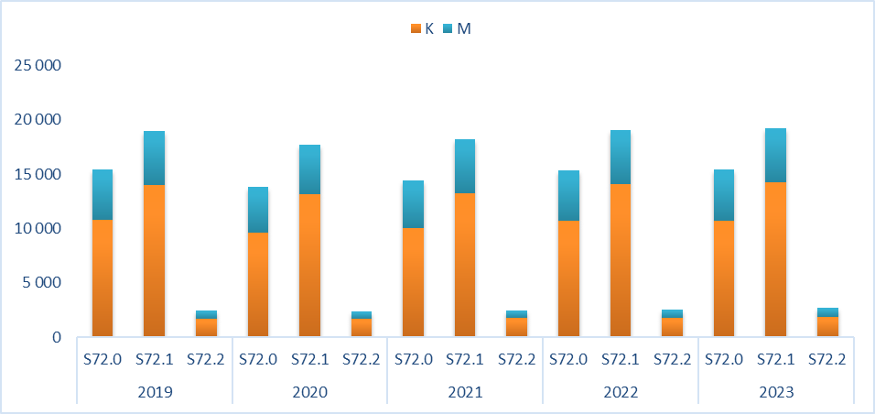
Wykres 1. Liczba hospitalizacji z rozpoznaniem głównym (S72.0, S72.1, S72.2) u osób 50+ w podziale na płeć w latach 2019-2023.

wykres 2.
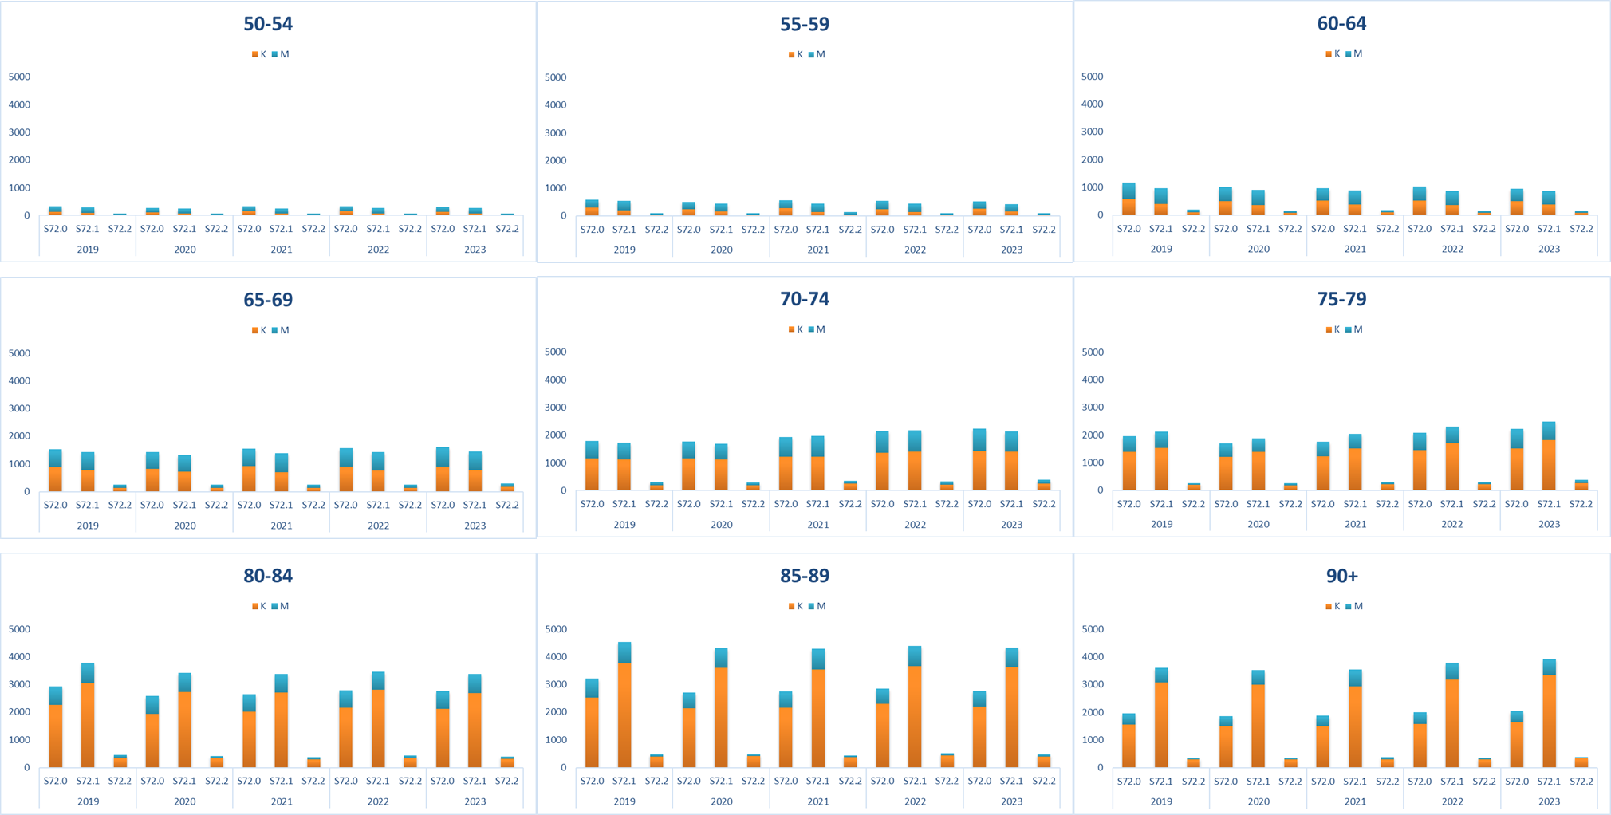
Wykres 2. Liczba hospitalizacji z rozpoznaniem głównym (S72.0, S72.1, S72.2) u osób 50+ w podziale na grupy wiekowe oraz płeć w latach 2019-2023.

